圖表索引
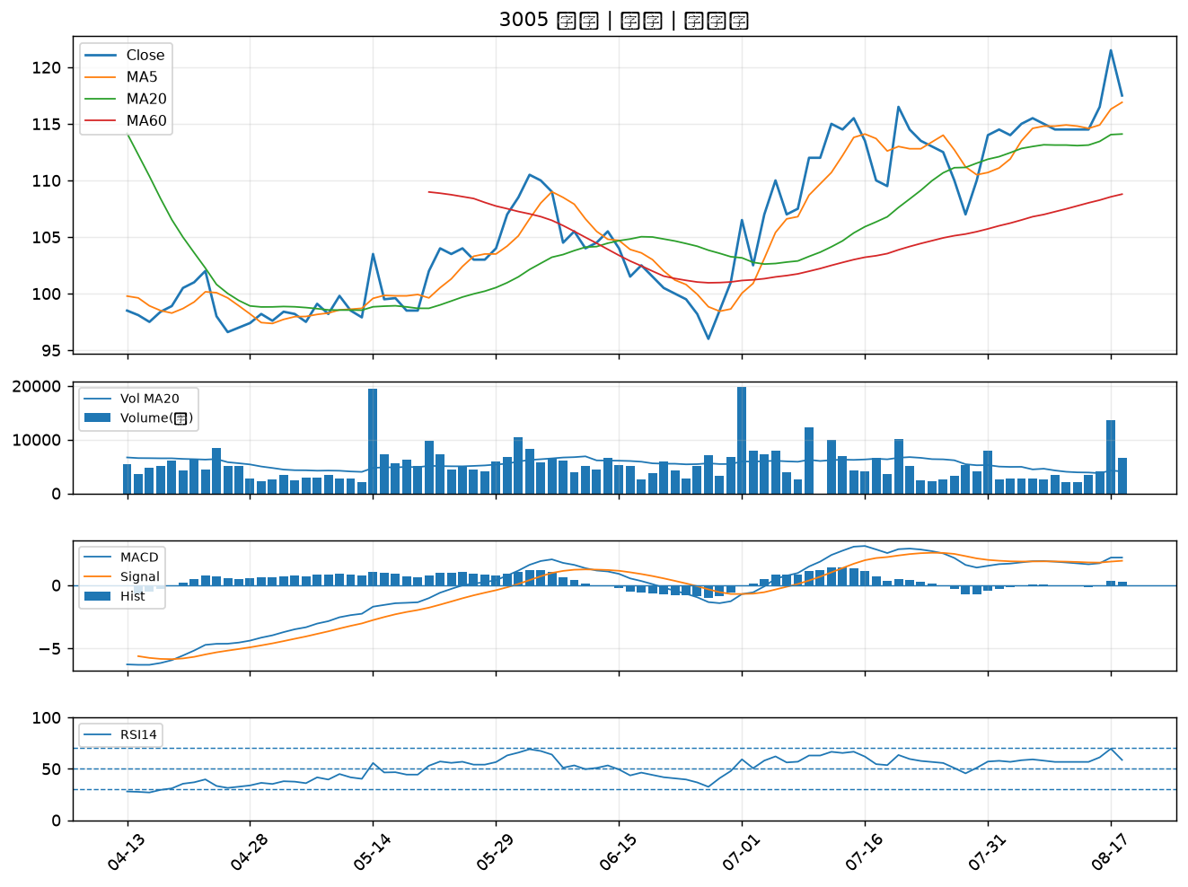
股票代號 | 股票名稱 | 市場 | 買進觀察分級 | 主力突破分數 | 圖表路徑
2605 | 新興 | 上市 | A級 | 6 | output/charts/20260818/2605_新興.png
3008 | 大立光 | 上市 | A級 | 5 | output/charts/20260818/3008_大立光.png
2359 | 所羅門 | 上市 | A級 | 4 | output/charts/20260818/2359_所羅門.png
2542 | 興富發 | 上市 | B級 | 6 | output/charts/20260818/2542_興富發.png
5608 | 四維航 | 上市 | B級 | 6 | output/charts/20260818/5608_四維航.png
2609 | 陽明 | 上市 | B級 | 5 | output/charts/20260818/2609_陽明.png
1727 | 中華化 | 上市 | B級 | 5 | output/charts/20260818/1727_中華化.png
2641 | 正德 | 上櫃 | B級 | 5 | output/charts/20260818/2641_正德.png
2617 | 台航 | 上市 | B級 | 5 | output/charts/20260818/2617_台航.png
4416 | 三圓 | 上櫃 | B級 | 5 | output/charts/20260818/4416_三圓.png
3037 | 欣興 | 上市 | B級 | 4 | output/charts/20260818/3037_欣興.png
8070 | 長華* | 上市 | B級 | 4 | output/charts/20260818/8070_長華*.png
8422 | 可寧衛* | 上市 | B級 | 4 | output/charts/20260818/8422_可寧衛*.png
3167 | 大量 | 上市 | B級 | 4 | output/charts/20260818/3167_大量.png
2455 | 全新 | 上市 | B級 | 4 | output/charts/20260818/2455_全新.png
5425 | 台半 | 上櫃 | B級 | 3 | output/charts/20260818/5425_台半.png
2603 | 長榮 | 上市 | B級 | 3 | output/charts/20260818/2603_長榮.png
2302 | 麗正 | 上市 | B級 | 3 | output/charts/20260818/2302_麗正.png
6141 | 柏承 | 上市 | B級 | 3 | output/charts/20260818/6141_柏承.png
2606 | 裕民 | 上市 | B級 | 3 | output/charts/20260818/2606_裕民.png
8103 | 瀚荃 | 上市 | B級 | 3 | output/charts/20260818/8103_瀚荃.png
1815 | 富喬 | 上櫃 | B級 | 3 | output/charts/20260818/1815_富喬.png
2331 | 精英 | 上市 | B級 | 3 | output/charts/20260818/2331_精英.png
2368 | 金像電 | 上市 | B級 | 2 | output/charts/20260818/2368_金像電.png
2342 | 茂矽 | 上市 | B級 | 2 | output/charts/20260818/2342_茂矽.png
2351 | 順德 | 上市 | B級 | 2 | output/charts/20260818/2351_順德.png
2637 | 慧洋-KY | 上市 | B級 | 2 | output/charts/20260818/2637_慧洋-KY.png
2891 | 中信金 | 上市 | B級 | 2 | output/charts/20260818/2891_中信金.png
2915 | 潤泰全 | 上市 | B級 | 2 | output/charts/20260818/2915_潤泰全.png
3005 | 神基 | 上市 | B級 | 2 | output/charts/20260818/3005_神基.png

2605 新興｜A級
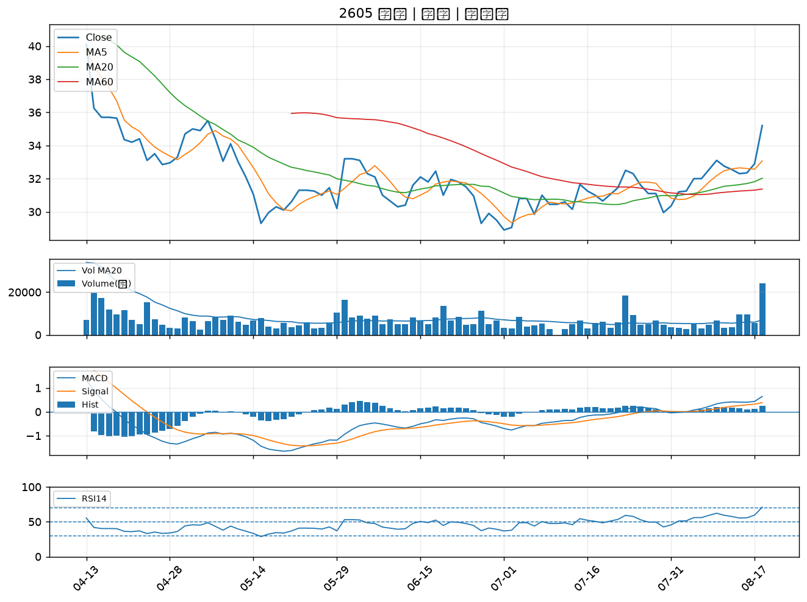

3008 大立光｜A級
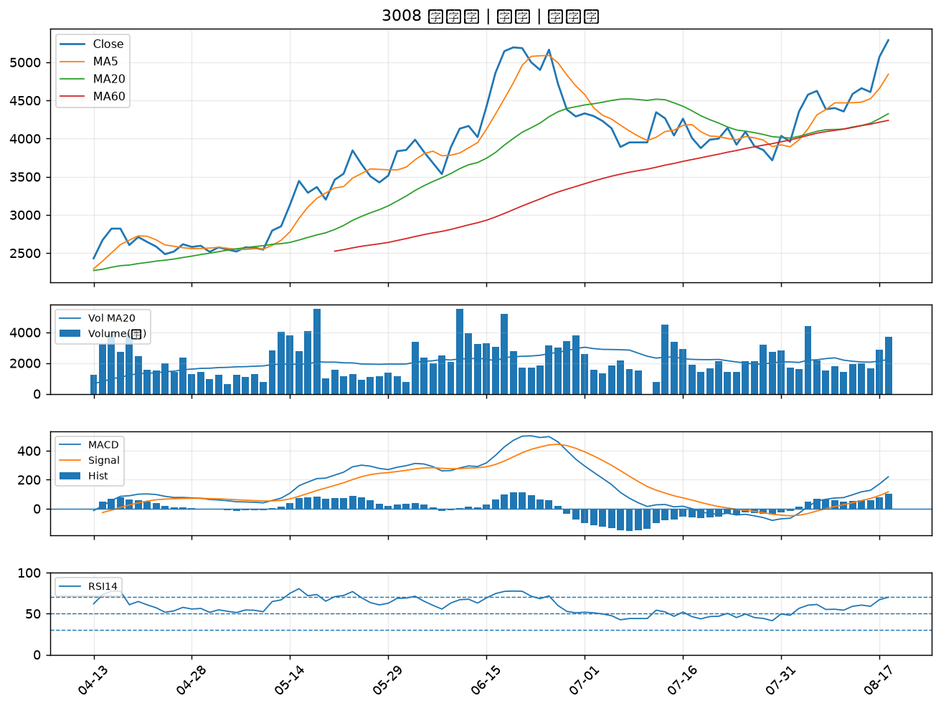

2359 所羅門｜A級
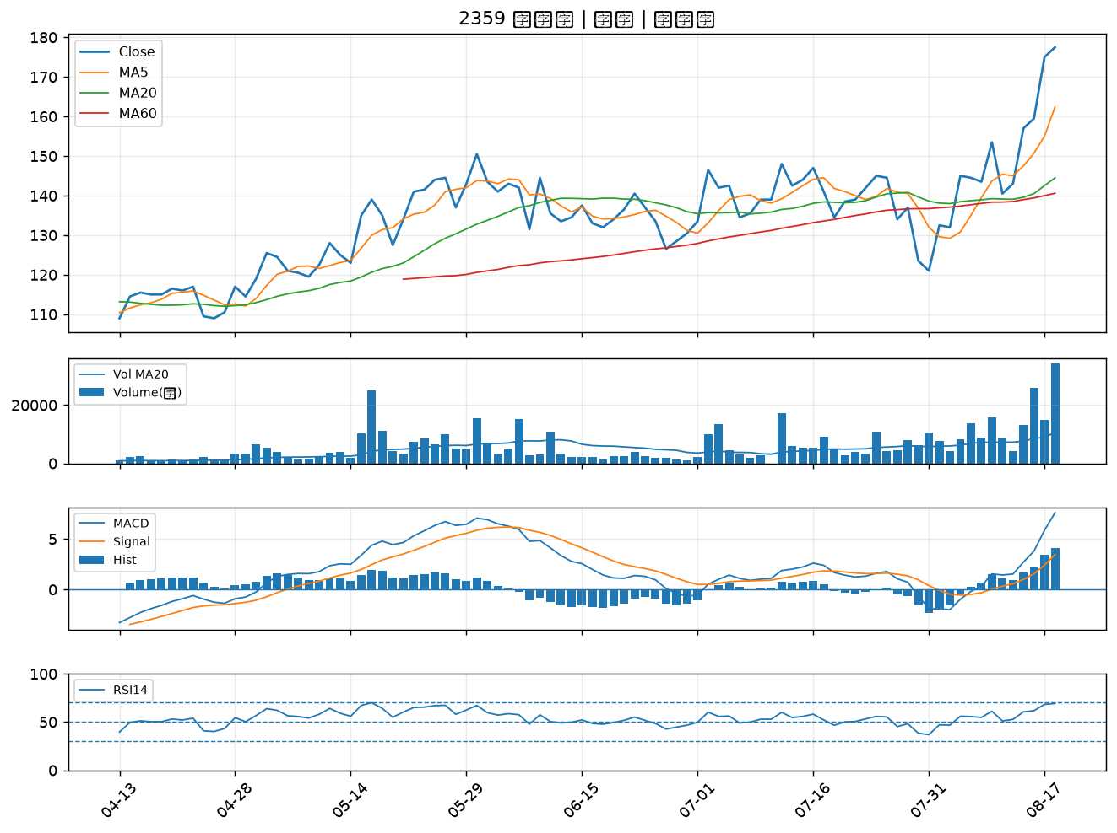

2542 興富發｜B級
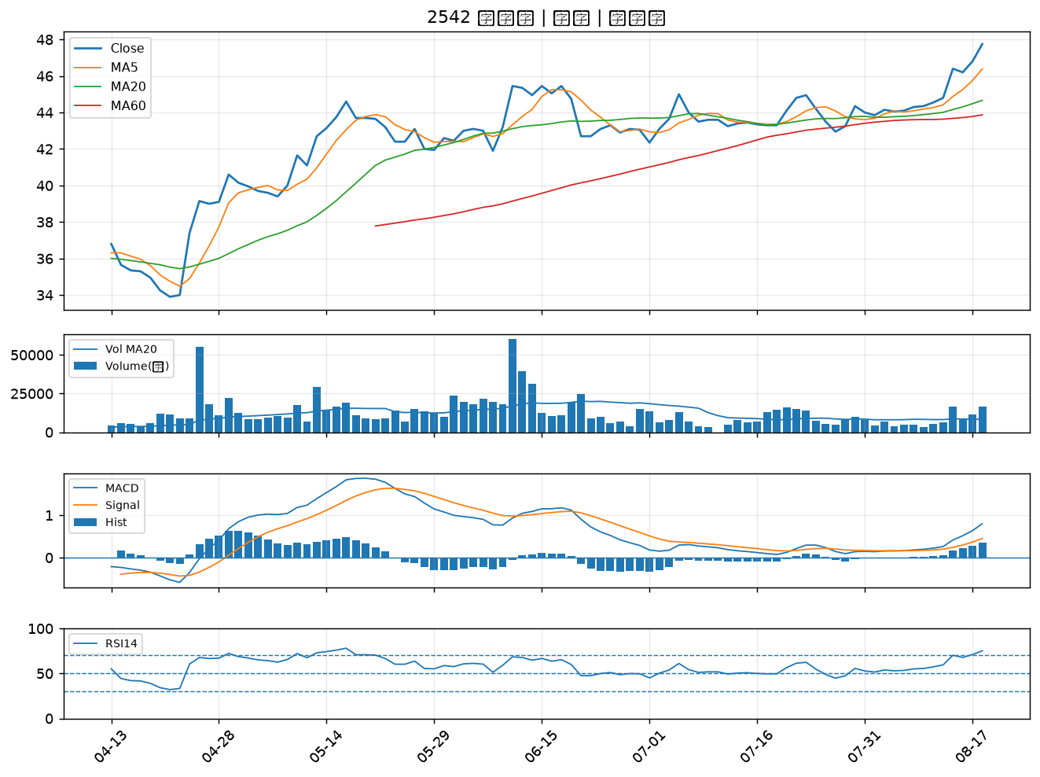

5608 四維航｜B級
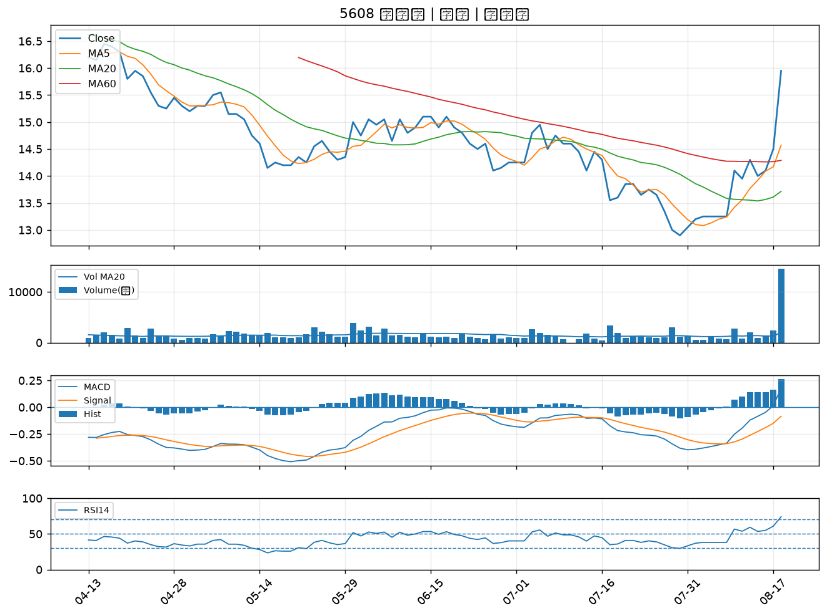

2609 陽明｜B級
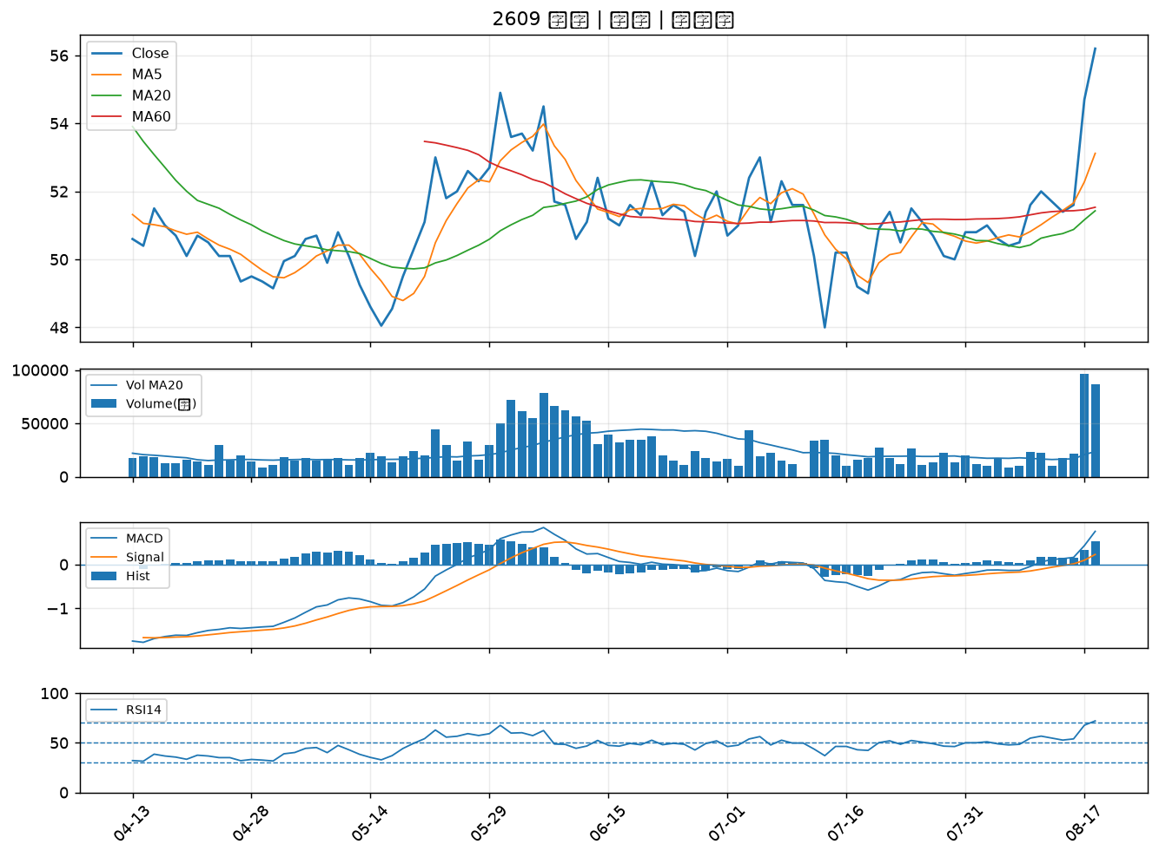

1727 中華化｜B級
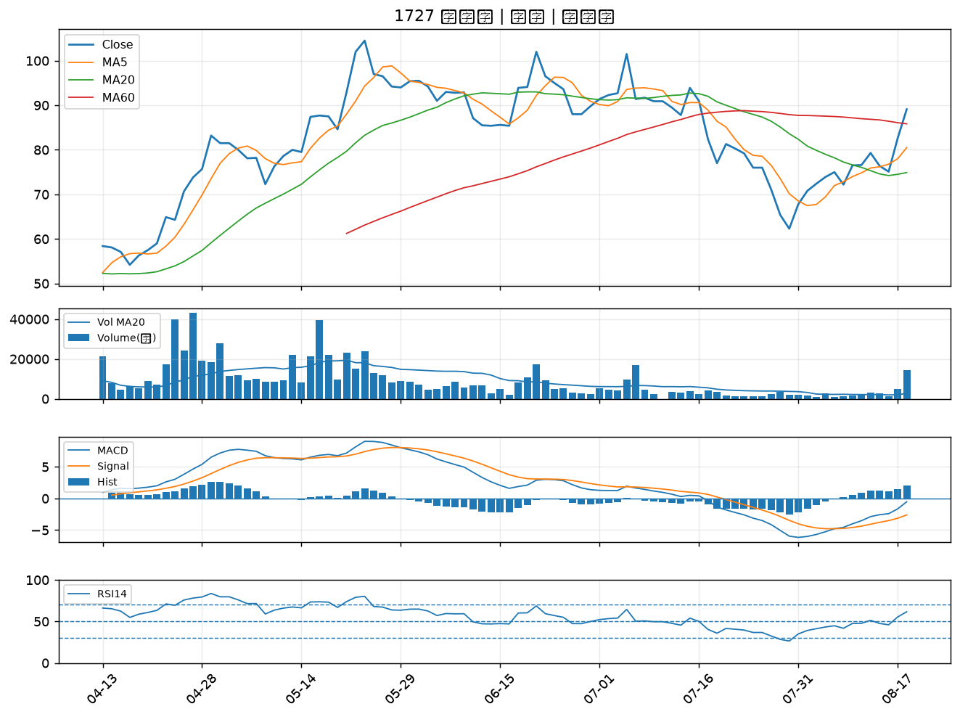

2641 正德｜B級
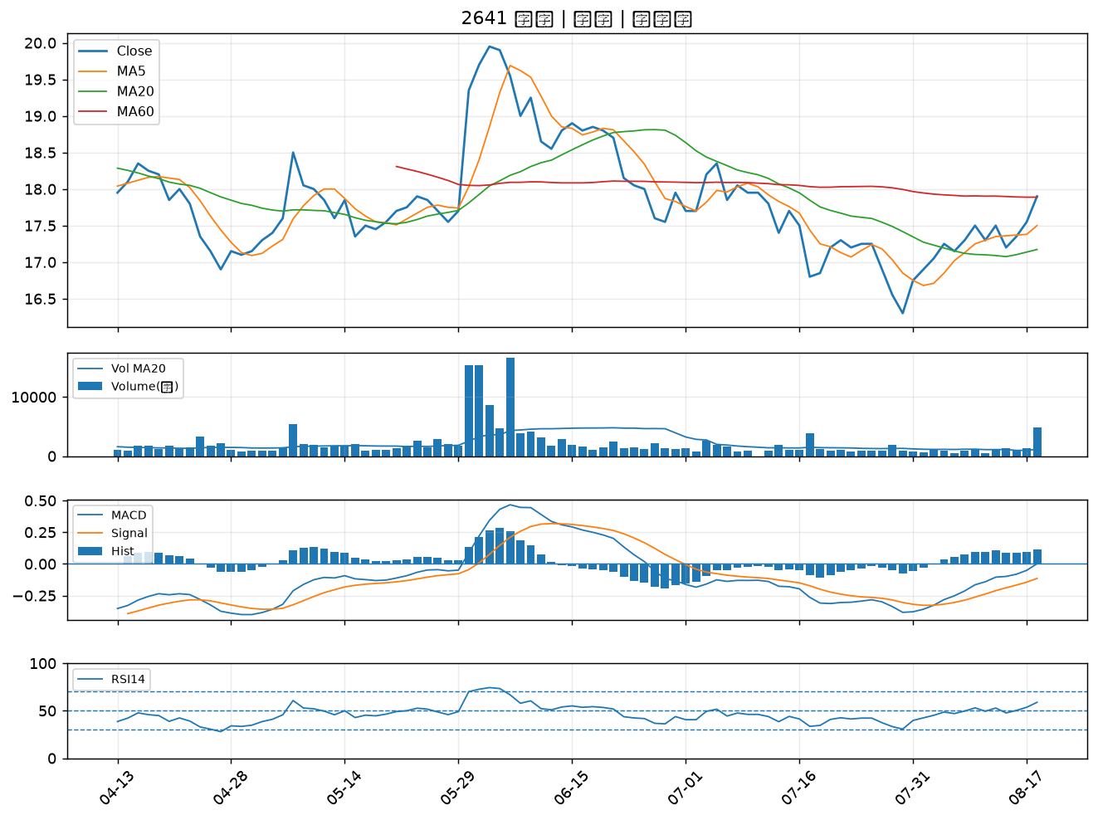

2617 台航｜B級
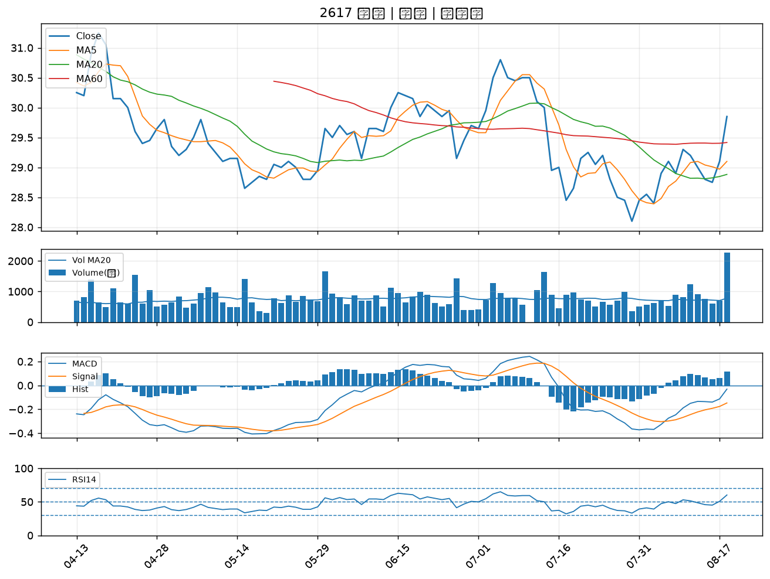

4416 三圓｜B級
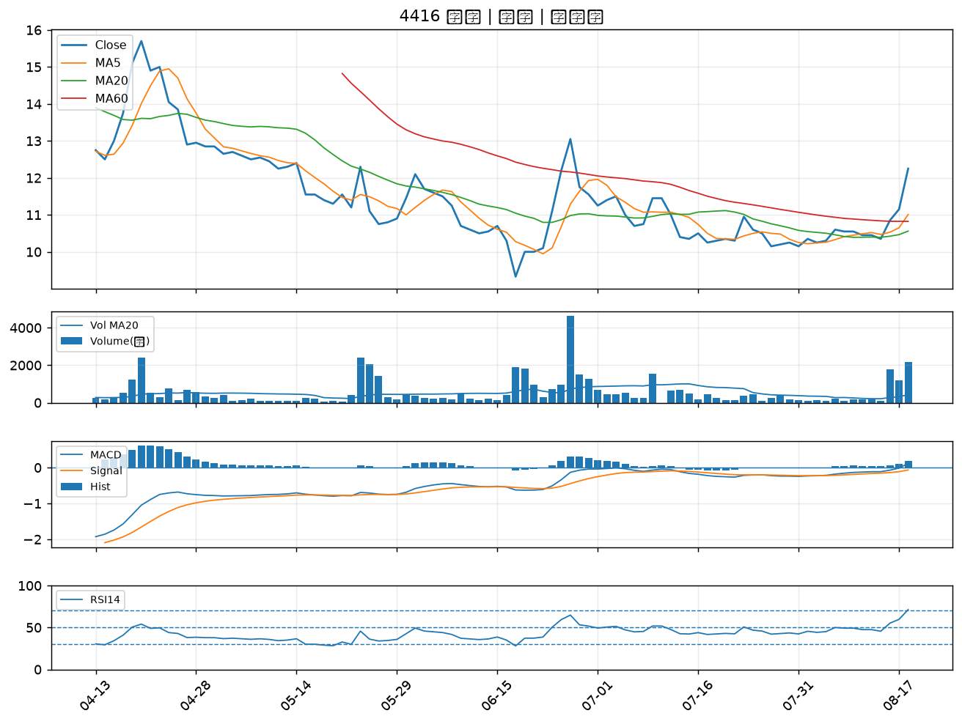

3037 欣興｜B級
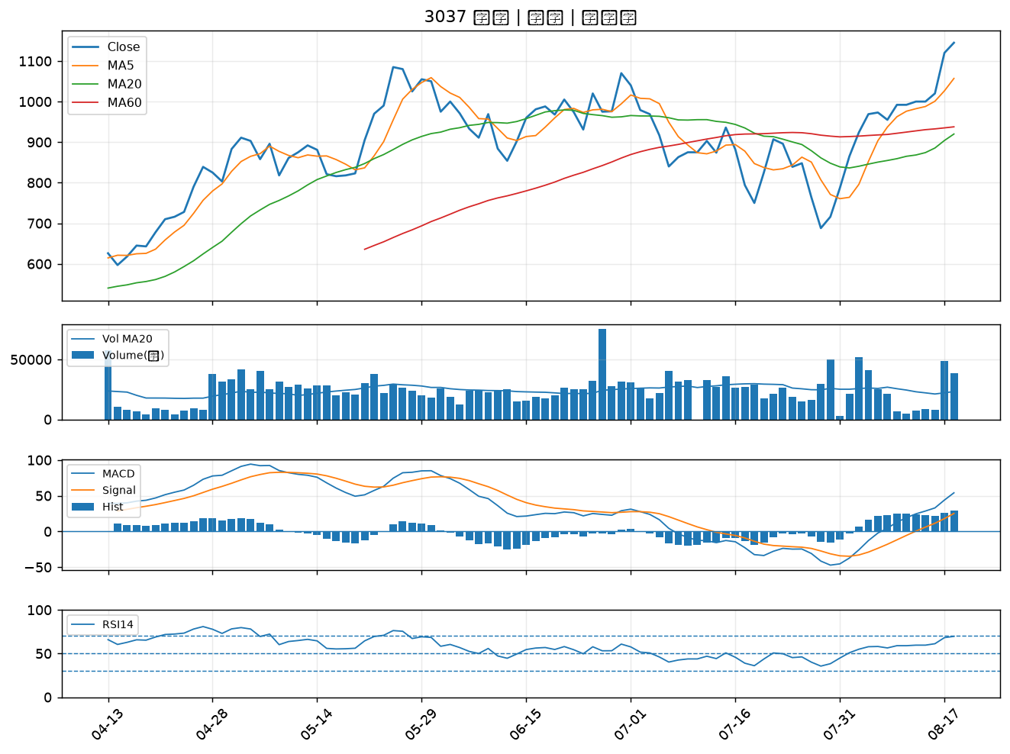

8070 長華*｜B級
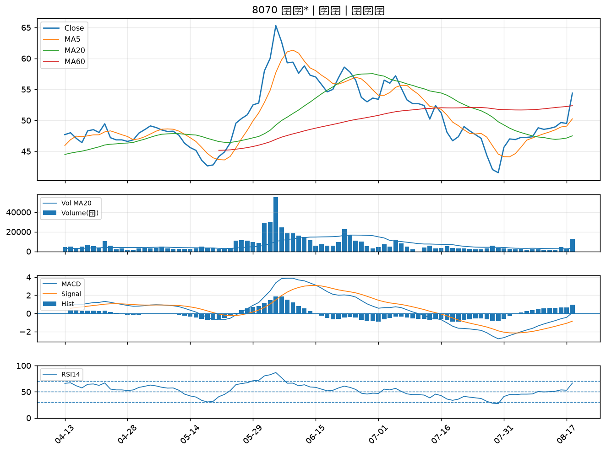

8422 可寧衛*｜B級
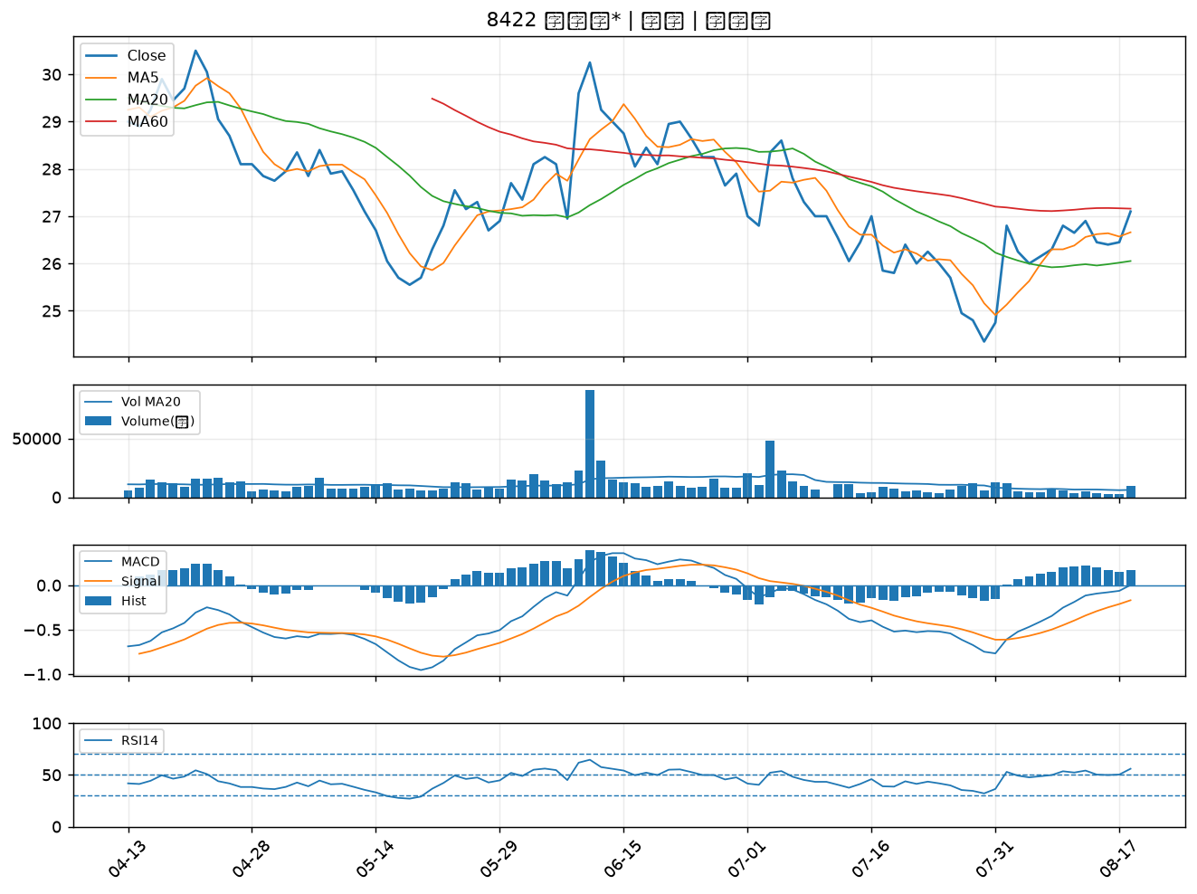

3167 大量｜B級
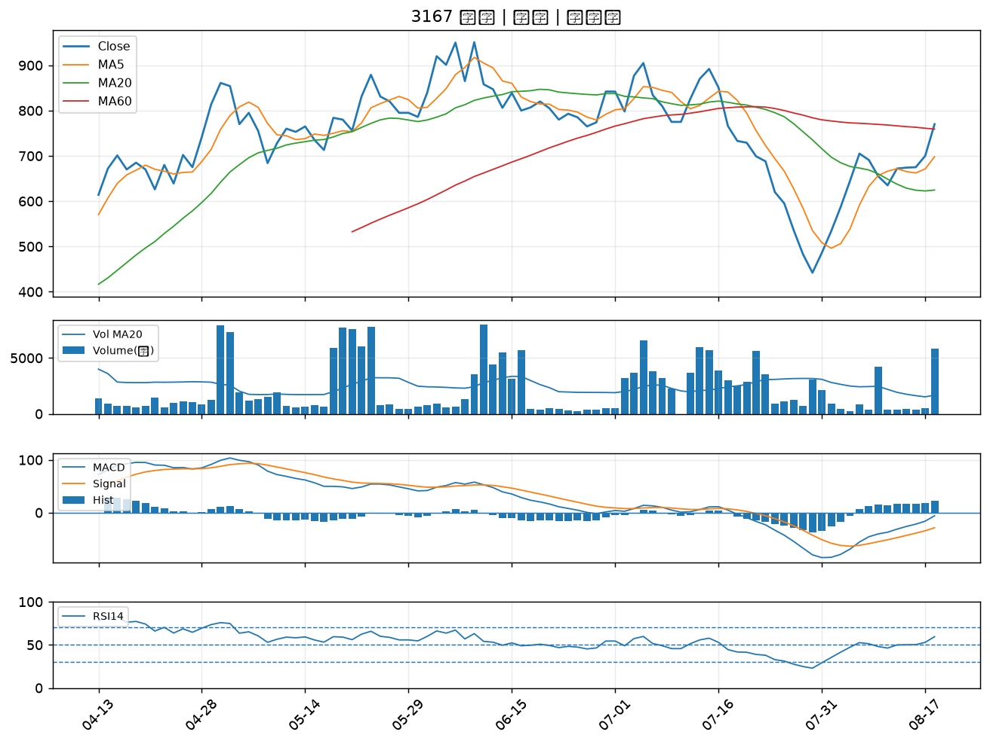

2455 全新｜B級
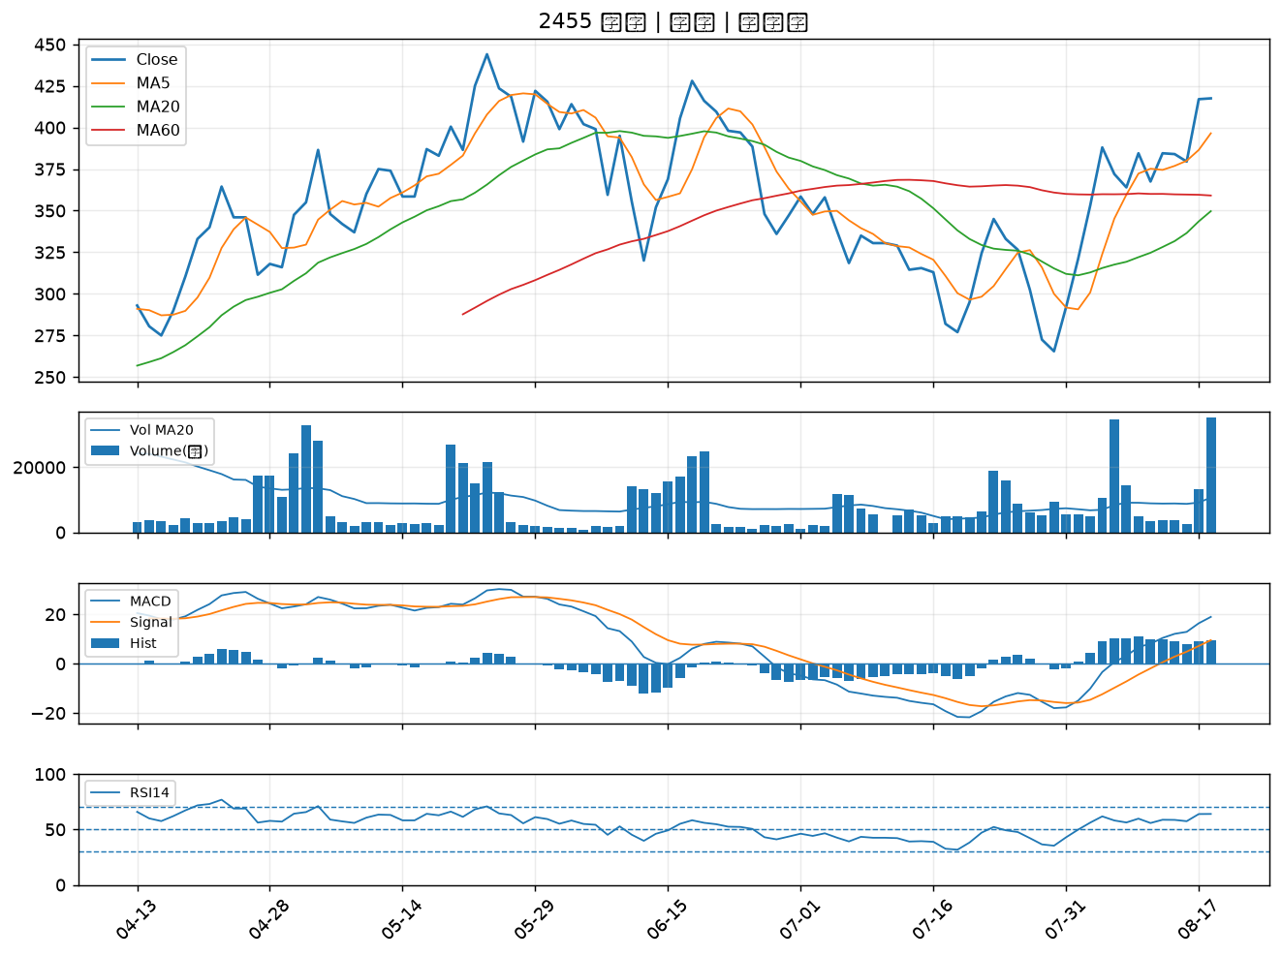

5425 台半｜B級
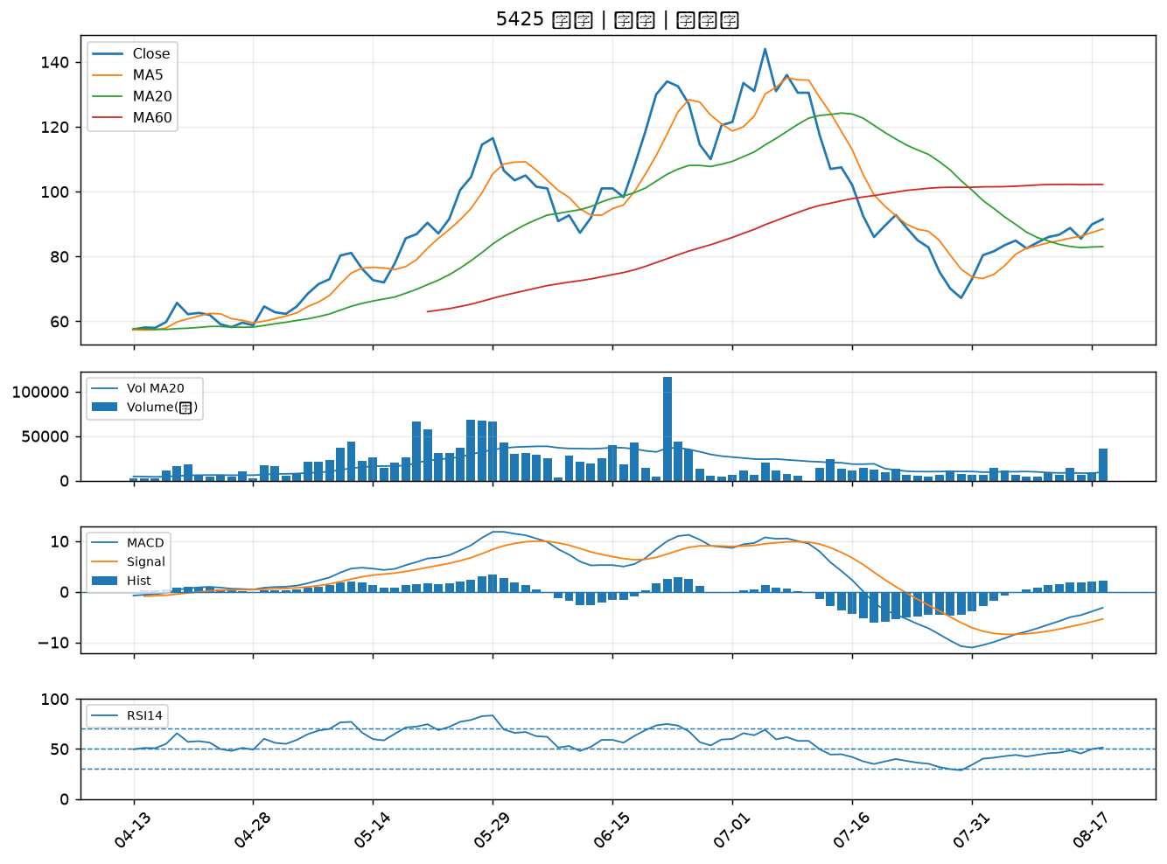

2603 長榮｜B級
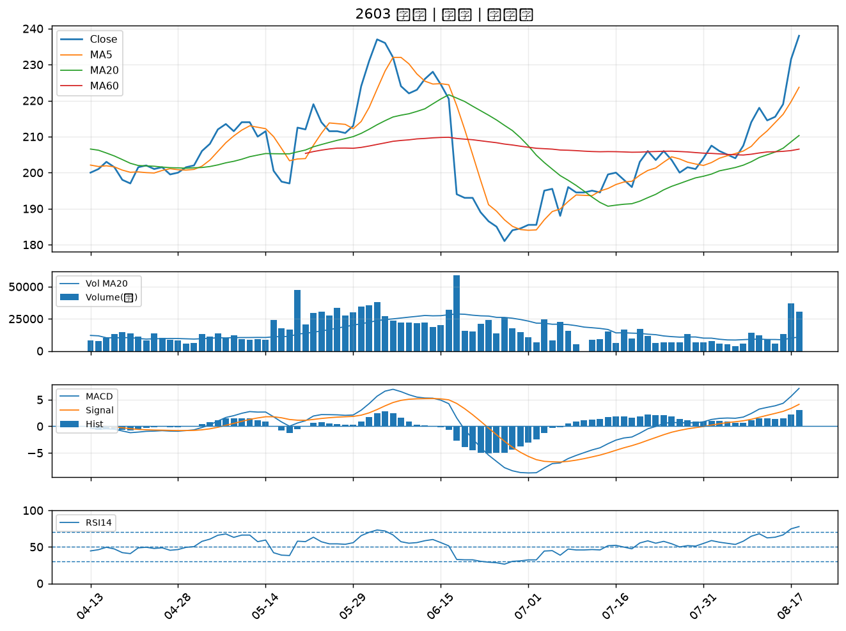

2302 麗正｜B級
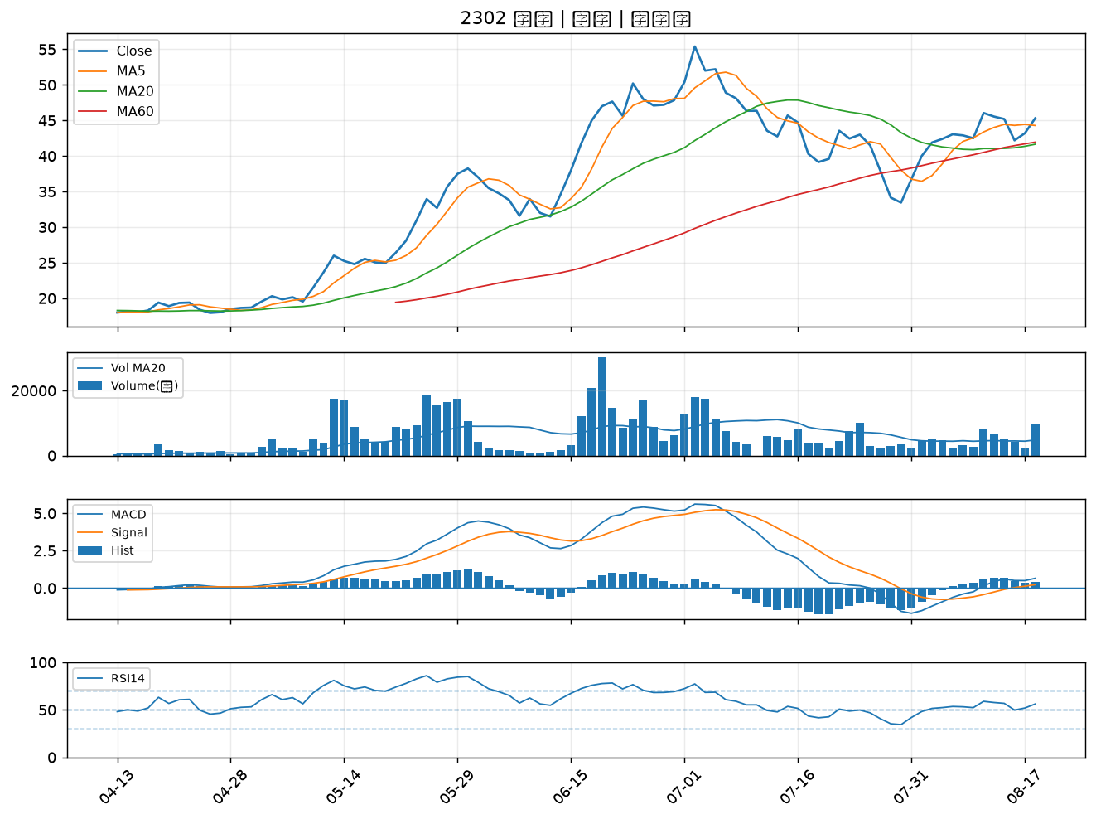

6141 柏承｜B級
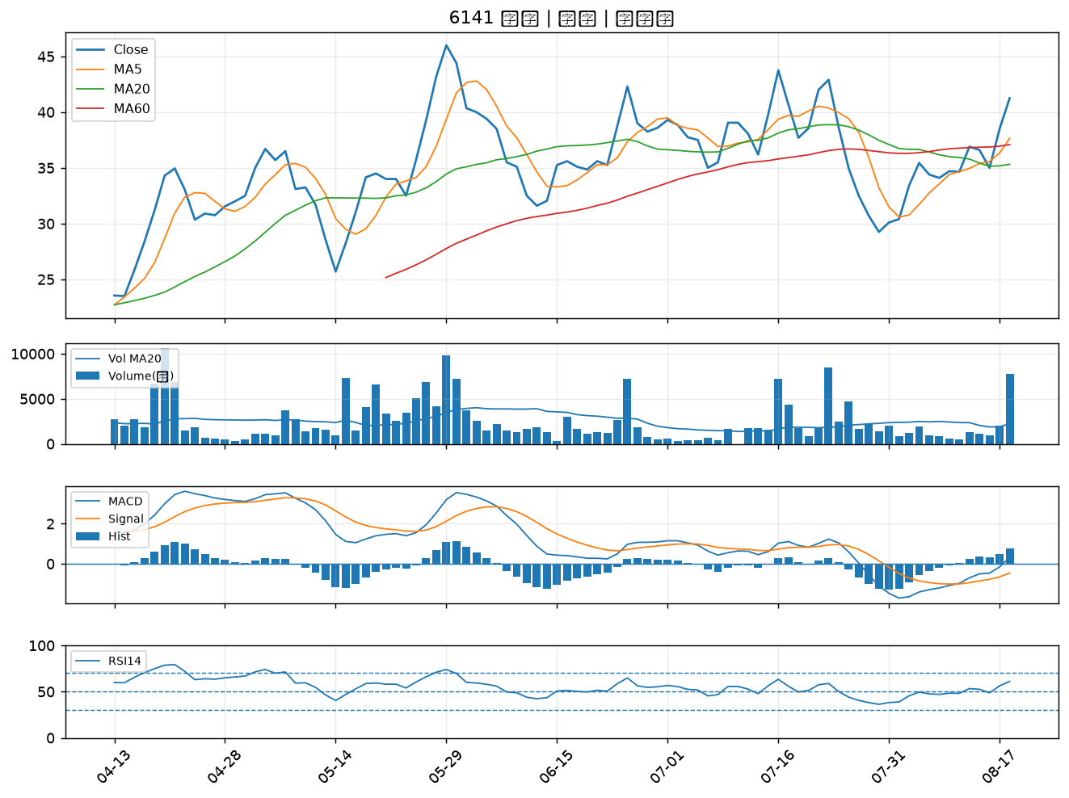

2606 裕民｜B級
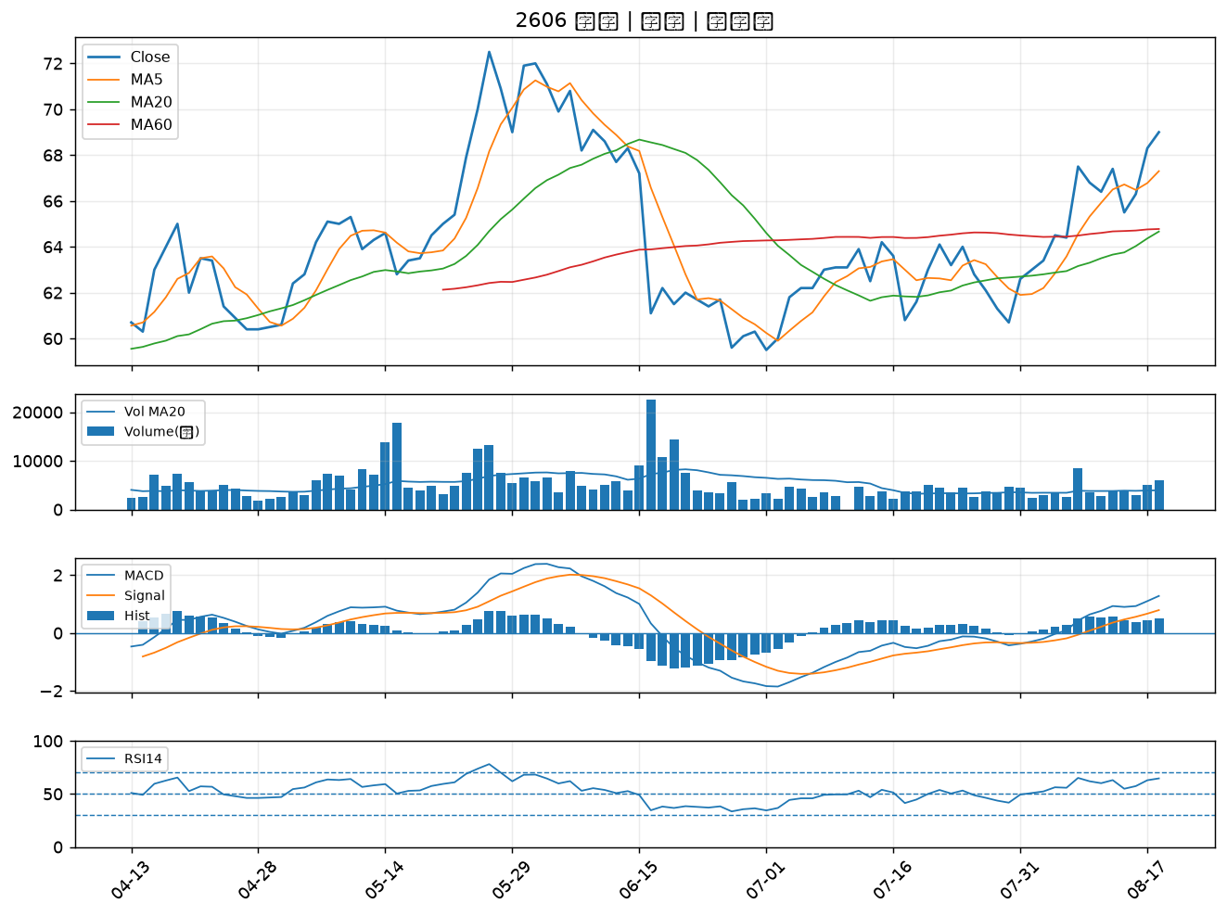

8103 瀚荃｜B級
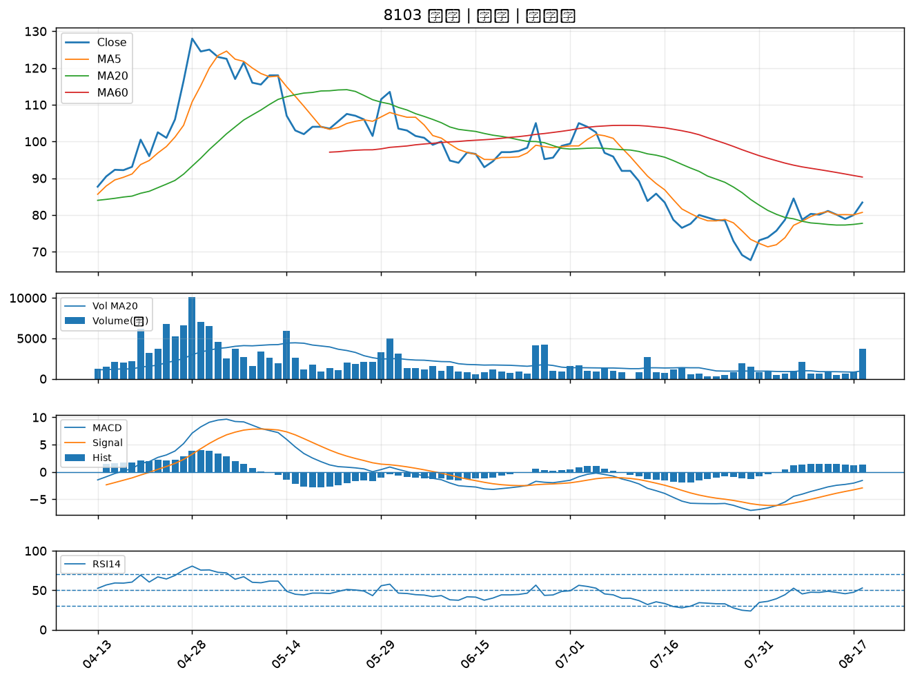

1815 富喬｜B級
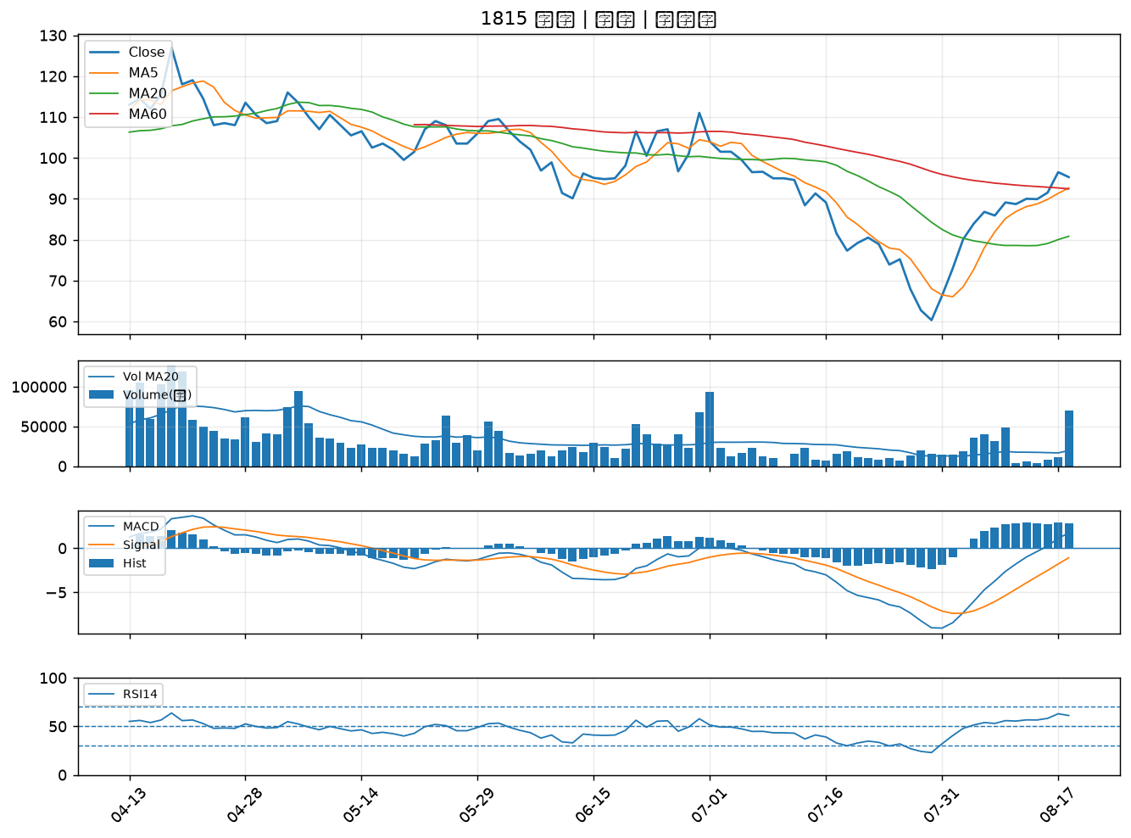

2331 精英｜B級
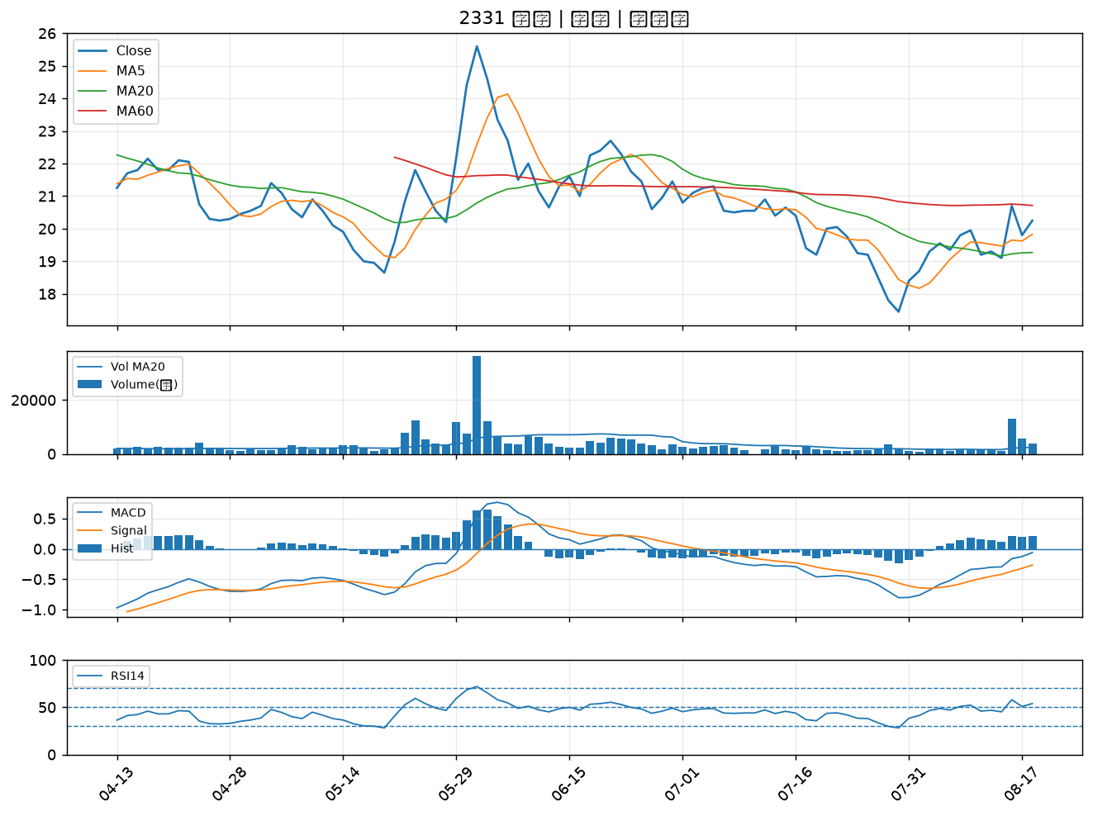

2368 金像電｜B級
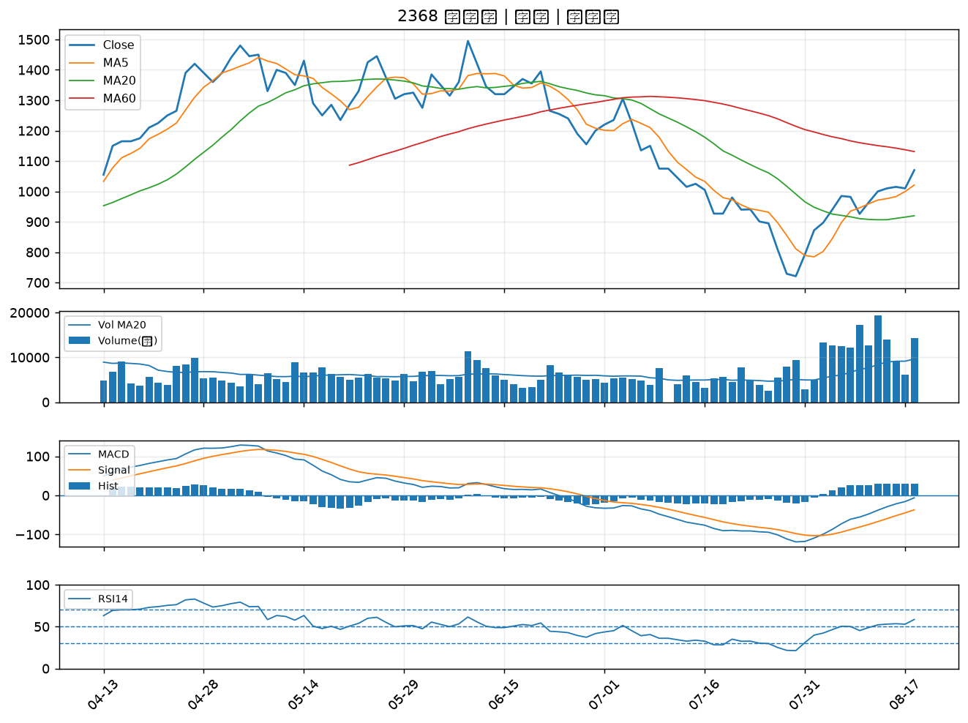

2342 茂矽｜B級
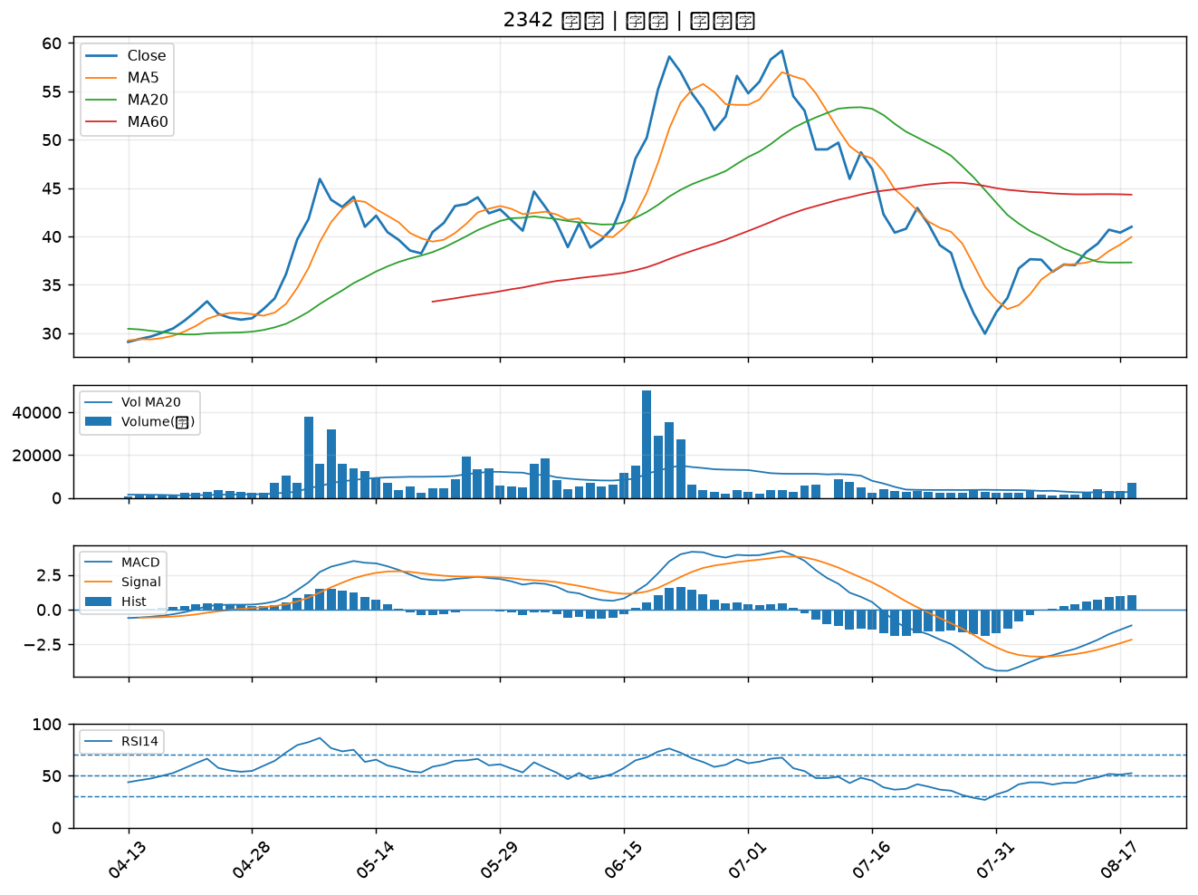

2351 順德｜B級
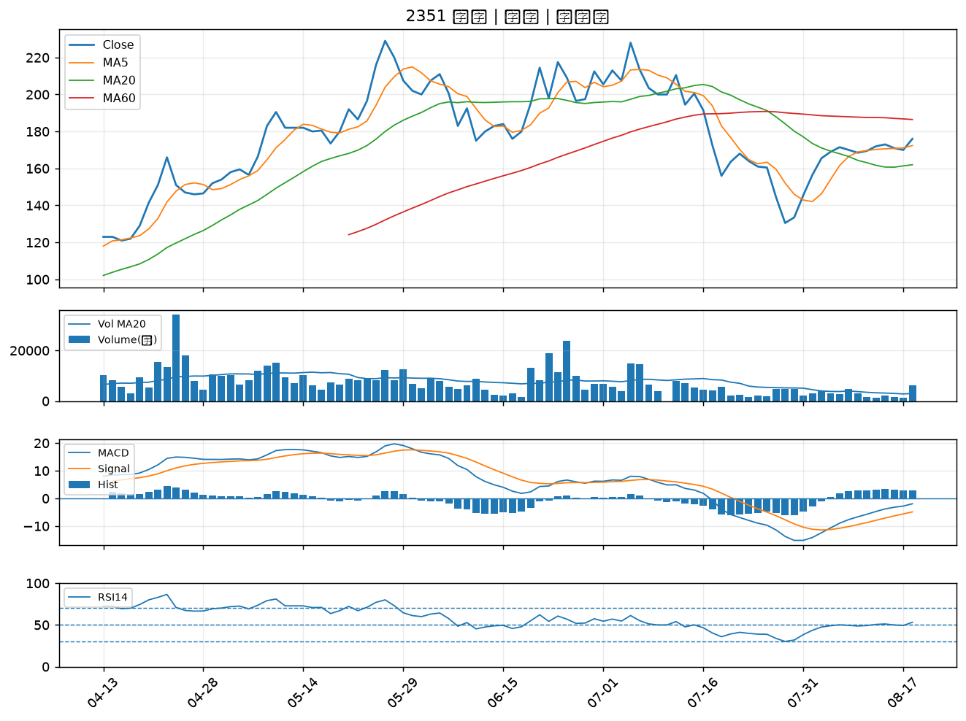

2637 慧洋-KY｜B級
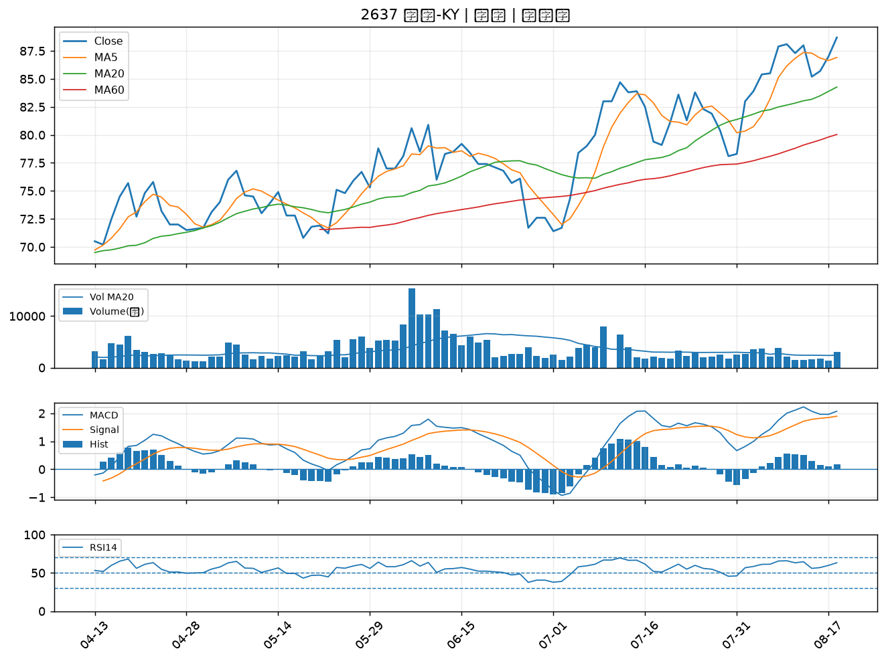

2891 中信金｜B級
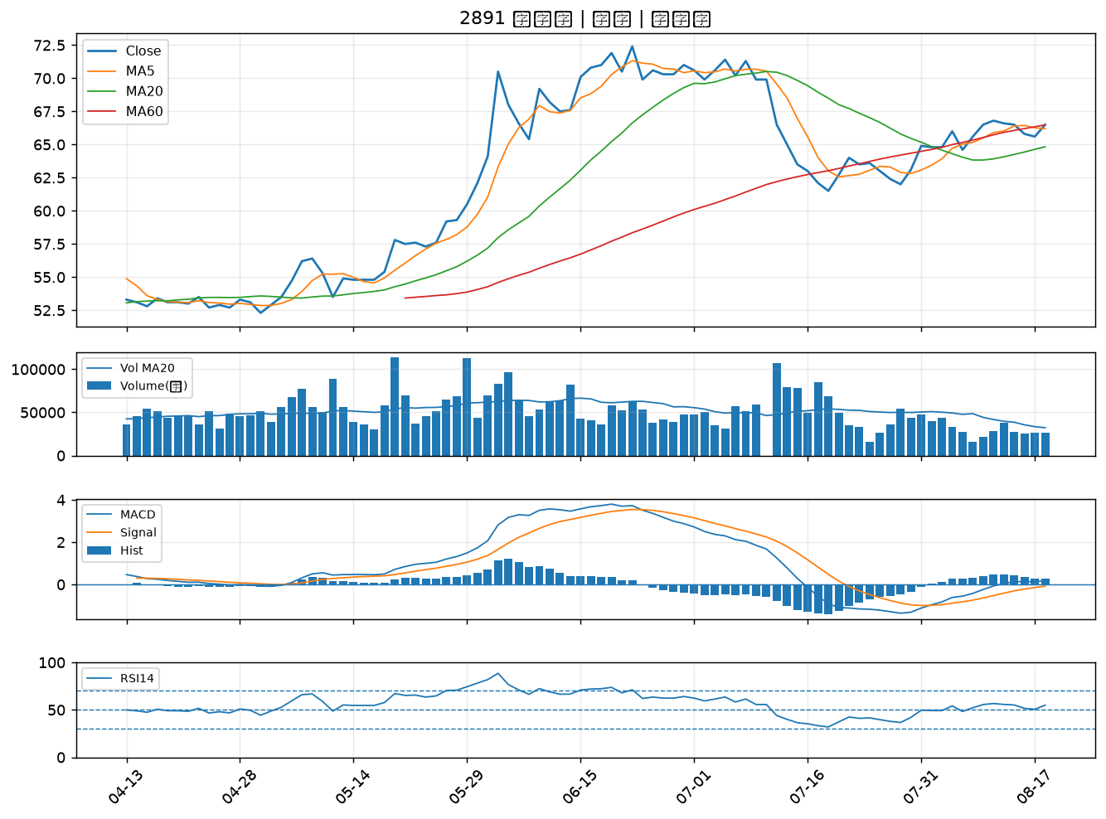

2915 潤泰全｜B級
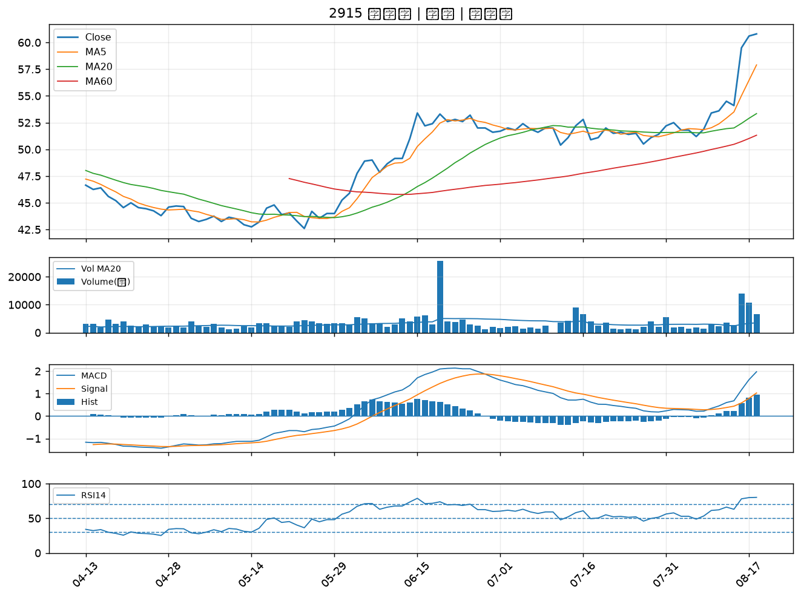

3005 神基｜B級

